Sheet1
美术需求： | 角色界面可以更改名字、查看玩家的信息界面可以查看历史名字
 | 更改名字按钮、查看名字按钮
 | 更改名字界面、历史名字界面

 |  | 更改名字按钮，可点击
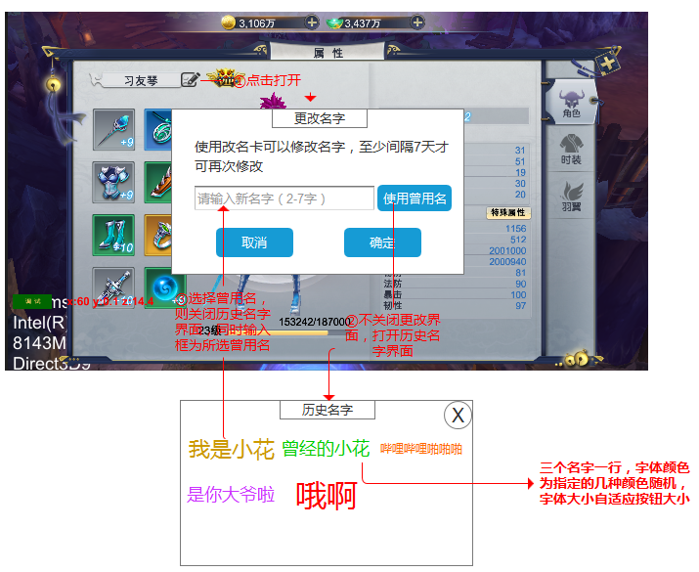

 |  |  | 更改名字界面

历史名字界面
1.提供5种左右的字体颜色，供程序随机
2.每行三个名字按钮，可点击
3.名字大小自适应按钮大小

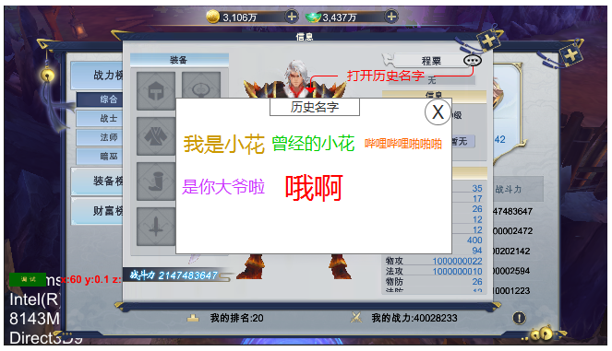
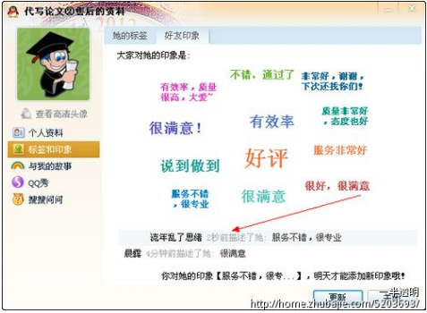

 |  |  | 查看名字按钮，可点击

 |  |  |  | 参考：QQ好友印象

